ГЗ для апи
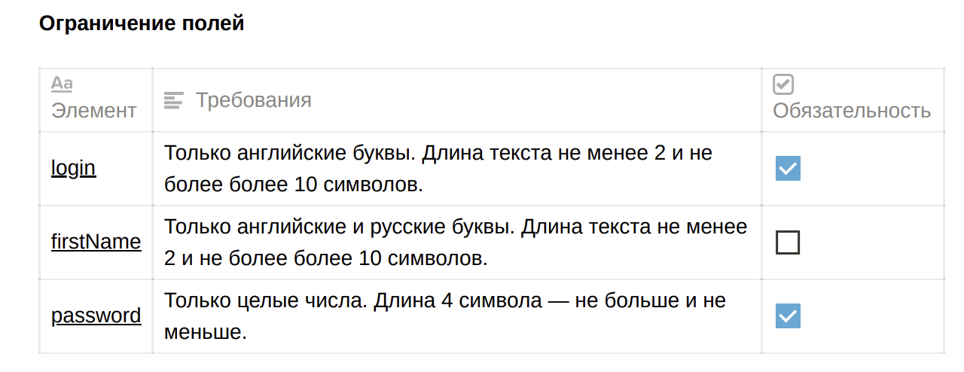

Группа проверок* | Название класса | Границы | Тестовые данные внутри класса (содержимое поля) | Тестовые данные на границах (содержимое поля)
Login | Поле заполнено |  | alex
 | Английские буквы |  | alex
 | Длина текста от 2 до 10 | 2, 10 | alex (4 символов) | 1,2, 3, 9,10,11
 | Длина текста меньше 2 | 0.1 | b | 0, 1, 2
 | Длина текста больше 10 | 11, +∞ | alexalexalexalex (16 символов) | 10, 11, 12
 | Логин уникальный
 | Поле не заполнено (не валидно)
 | Русские буквы (не валидно) |  | саша
 | Цифры (не валидно) |  | 123
 | Спецсимволы (не валидно) |  | @#
 | Пробел |  | alex alex
 | Логин не уникальный
Пароль | Поле заполнено
 | Количество символов 4 | 4 | 1234 | 4
 | Целые числа |  | 1234
 | Количество символов меньше 4 | 0, 3 | 12 | 0, 1, 2, 3, 4
 | Количество символов больше 4 | 5, +∞ | 1234567 | 4, 5, 6
 | Поле не заполнено (невалидно)
 | Буквы |  | alex
 | Спецсимволы (не валидно) |  | @#
 | Отрицательные числа |  | -123
 | Дробные числа |  | 1.23
firstname | Поле заполнено |  | alex
 | Поле не заполнено (валидно)
 | Английские буквы |  | alex
 | Русские буквы |  | Саша
 | Длина текста от 2 до 10 | 2, 10 | alex (4 символов) | 1,2, 3, 9,10,11
 | Длина текста меньше 2 | 0.1 | b | 0, 1, 2
 | Длина текста больше 10 | 11, +∞ | alexalexalexalex (16 символов) | 10, 11, 12
 | Цифры (не валидно) |  | 123
 | Спецсимволы (не валидно) |  | @#
 | Пробел |  | alex alex
Группа проверок* | Название класса | Границы | Тестовые данные внутри класса (содержимое поля) | Тестовые данные на границах (содержимое поля)
id курьера | Поле заполнено (валидно) |  | 10
 | Поле не заполнено (не валидно)
 | Введен корректный id существующего в базе курьера
 | Введен id несуществующего в базе курьера
 | Введена цифра |  | 10
 | введена буква (невалидно) |  | два
 | Введены целые числа (валидно) |  | 10
 | Введено дробное число (не валидно) |  | 2024-05-01
 | Введены отрицательные числа(не валидно) |  | -1
 | Введены спецсимволы (не валидно) |  | №/

